管理与治理
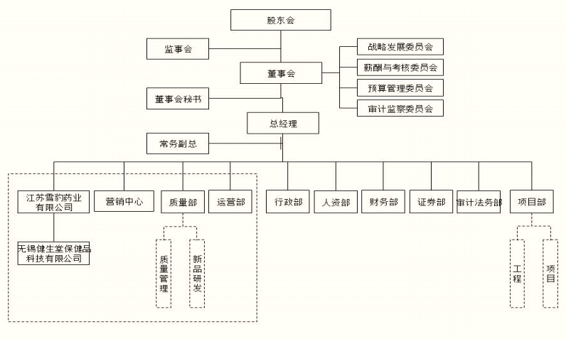
4、内部组织结构

